并发
Sheet1!A1
全局变量的线程安全性
例如，现有一全局变量HashMap map
若多个线程对map进行操作，则HashMap本身不支持并发，所以会不安全，比如多个线程同时put，则可能发生覆盖的情况以及死循环。（详情见HashMap源码）
注意全局变量，若为局部变量拥有的非静态全局变量，则不会有线程安全问题，
若为静态变量，则一定有线程安全问题
例如：
class A{
public void run(){
B b = new B
b.param1;
b.param2;
}
}
class B{
public String param1;
public static String param2;
}
多线程跑A.run()时，param1不会有线程安全问题，param2有。

二叉树
Sheet1!A1
遍历
递归形式
Node node{
Int val;
Node left;
Node right;
}
前序遍历：根 左 右 （上图遍历结果）1 2 4 5 3 6 7
traver(Node node){
NodeList.add(node.val);
If(node. left!=null){
Mirrior(node.left);
}
If(node.right!=null){
Mirrior(node. right);
}
}
中序遍历：左 根 右 （上图遍历结果）4 2 5 1 6 3 7
traver (Node node){
If(node. left!=null){
Mirrior(node.left);
}
NodeList.add(node.val);
If(node.right!=null){
Mirrior(node. right);
}
}
后序遍历：左 右 根 （上图遍历结果）4 5 2 6 7 3 1
traver (Node node){
If(node. left!=null){
Mirrior(node.left);
}
If(node.right!=null){
Mirrior(node. right);
}
NodeList.add(node.val);
}
非递归形式 中序遍历
Traver（Node node）{
Stack<Node> stack = new Stack();
While(!stack.isEmpty() || node!=null){
While(node!=null){
Stack.push(node);
node = node.left;
}
If(!stack.isEmpty()){
node = stack.pop() //获取栈顶且移除栈顶
nodeList.add(node.val)
node = node.right
}
}
}
1

2
3

4
5
6
7

镜像反转
递归形式
Mirrior(Node node){
node temp = node.left;
node.left = node.right;
node.right = temp;
Mirrior(node.left);
Mirrior(node.right);
}
非递归形式
LinkedList list
List.add(node);
While(list.size>0){
Node node = list.removeFirst()
node temp = node.left;
node.left = node.right;
node.right = temp;
if(node.left!=null){
list.add(node.left);
}
if(node.right!=null){
list.add(node. right);
}
}

二叉树深度计算
递归：
public int computeTreeDepth(BinaryTree binaryTree){
if(binaryTree == null){
return 0;
}
return Math.max(computeTreeDepth(binaryTree.lChild), computeTreeDepth(binaryTree.rChild)) + 1;
}
广度优先：按层往队列中加，一层加完，加子树即下一层，并删除该层。直到队列为空
public int computeTreeDepth1(BinaryTree binaryTree){
//实例化队列
Queue<BinaryTree> mVisitList = new LinkedList<>();
BinaryTree tmp;
int depth = 0, lengthTmp;
if(binaryTree == null){
//根为空，直接返回0
return 0;
}
//将根加入队列
mVisitList.offer(binaryTree);
while (!mVisitList.isEmpty()){
//只要队列不为空，说明新的一层数据不为空，且已经加到队列，深度+1
depth ++;
//遍历该层到所有数据，将他们出队，并附带把所有下一层到数据都加进来(如果有的话)
lengthTmp = mVisitList.size();
while (lengthTmp -- > 0){
tmp = mVisitList.poll();
if(tmp.lChild != null){
mVisitList.offer(tmp.lChild);
}
if(tmp.rChild != null){
mVisitList.offer(tmp.rChild);
}
}
}
return depth;
}
深度优先：先遍历到一个支树的最大深度，并从根节点开始入栈，此时栈内为一个深度的支树（最后一个节点不入栈）。然后回溯找栈顶的另一个子树，也走到最深，入栈，然后再回溯。每次到最深时更新最大深度。
public int computeTreeDepth2(BinaryTree binaryTree){
//实例化栈
Stack<BinaryTree> mVisitList = new Stack<>();
BinaryTree tmp = binaryTree;
int depth = 0;//遍历过程中到最大深度
while (tmp != null){
if(tmp.lChild != null || tmp.rChild != null){
//如果有子树，将当前节点入栈，且更新最大深度
mVisitList.push(tmp);
depth = Math.max(depth, mVisitList.size());
//因为是左子树优先，所以深度遍历下一个子节点的时候，优先左子树
tmp = tmp.lChild != null ? tmp.lChild : tmp.rChild;
continue;
}
//当前节点没有子树，直接更新最大深度（访问到当前节点到深度是栈的深度+1）
depth = Math.max(depth, mVisitList.size() + 1);
//此时回溯去找右子树
while (!mVisitList.isEmpty()){
if(mVisitList.peek().rChild != null && mVisitList.peek().rChild != tmp){
//如果栈顶节点的右子树不为空，且栈顶节点的右子树不等于正在访问的节点，访问右子树
tmp = mVisitList.peek().rChild;
break;
}
//说明当前栈顶节点的右子树为空，直接出栈，继续回溯
// 且要更新当前节点，用于记录当前正在回溯的节点，避免死循环回溯
tmp = mVisitList.pop();
}
}
return depth;
}

HashMap源码
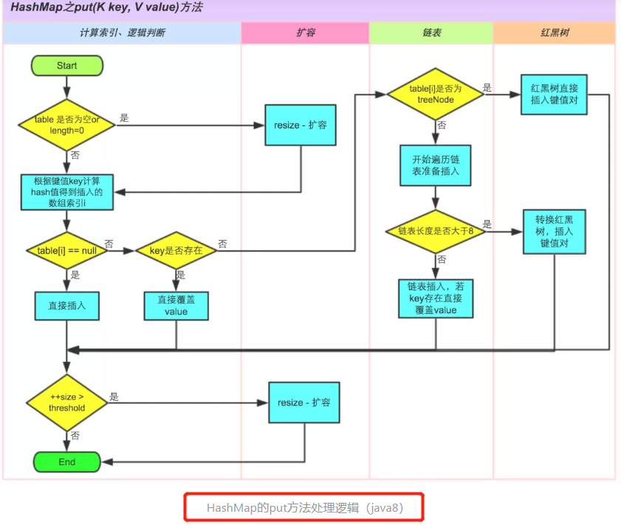
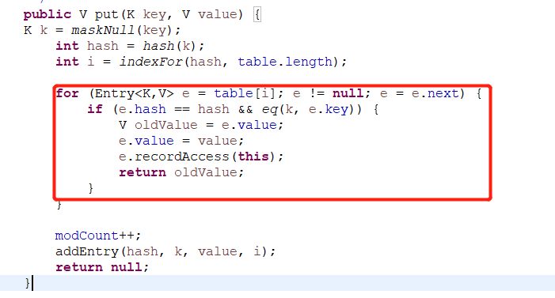
Sheet1!A1
HashMap源码分析
静态内部类Node<K,V>实现了Entry<K,V>
hash方法中主要是计算key的按照特定算法的hash值，这个特定算法是：key==null则返回0，否则返回key.hashcode()异或key.hashcode>>>16
注：异或：转为二进制，然后2个数的每位比较，相同为0，不同为1.
>>>:无符号右移；>>有符号右移；<<有符号左移
10月11
HashMap底层数据结构是数组+链表的形式。
可以看到：
static class Entry<K,V> implements Map.Entry<K,V> {
final K key;
V value;
final int hash;
Entry<K,V> next;
HashMap的静态内部类Entry，有四个属性，分别是key value hash next，其中next是指向下个Entry的地址对象，这样就构成了链表。
可以看到：
这里会在新增的时候判断，如果发生两个key计算后在HashMap的同一个位置上时，那么会在该位置的链表增加一个Entry<>,返回该位置原来的value值
待续。。。
扩容方法：
void transfer(Entry[] newTable, boolean rehash) {
int newCapacity = newTable.length;
for (Entry<K,V> e : table) { //遍历桶数组
while(null != e) { //遍历桶中的链表
Entry<K,V> next = e.next;
if (rehash) {
e.hash = null == e.key ? 0 : hash(e.key);
}
int i = indexFor(e.hash, newCapacity);
e.next = newTable[i];
newTable[i] = e;
e = next;
}
}
}
扩容这里是HashMap线程不安全的原因之一：
这里假设遍历到数组的桶中有链表 {a,a}->{b,b}
当线程1执行到next=e.next时，
时间片被线程2抢占
线程2执行完毕
这时新数组中对应位置的链表为{b,b}->{a,a}（因为hashMap是头插法，即新的kv会插入到链表头）
这时，线程1抢占到时间片，继续执行
走到e.next时 newTable[i]已经有链表{b,b}->{a,a}
这时的链表为 {a,a}->{b,b}->又指向{a,a}
造成闭环，while(null!=e)死循环

